説明
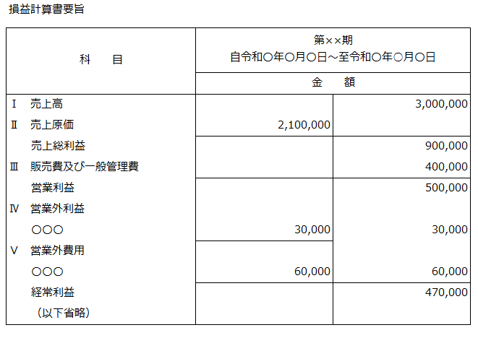
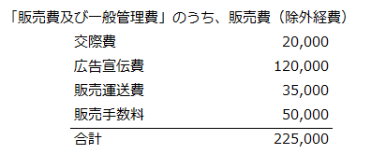
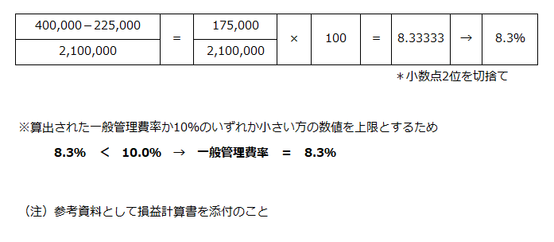
1 | 見積書作成時の留意点

 | ●経済産業省の経費項目
 | 経済産業省「委託事業事務処理マニュアル」の経費項目に沿っている「見積内訳」シートを使用すること
 | 【見積関連の提出書類】
 | 1.見積書表紙（押印）
 | 2.見積内訳 ※共同提案者分も含む
 | 3.人件費単価根拠資料 ※共同提案者分も含む
 | 4.一般管理費率算出表 ※該当する場合
 | 5.再委託費率が５０％を超える理由書 ※該当する場合

 | ●課税対象の区別
 | 消費税は、国外取引は不課税、国内取引は課税として計上してください。
 | 不課税、課税のいずれとなるかは下表を参考下さい。
 | （消費税法に基づく国税庁の指導に基づき、国内業務のみ課税対象として契約、経理処理を行うため）

 | ＜主な課税取引と不課税取引の例＞
 | (便宜上、非課税項目、免税項目についても不課税と表記しています)

2
 | ●消費税の取扱いについて
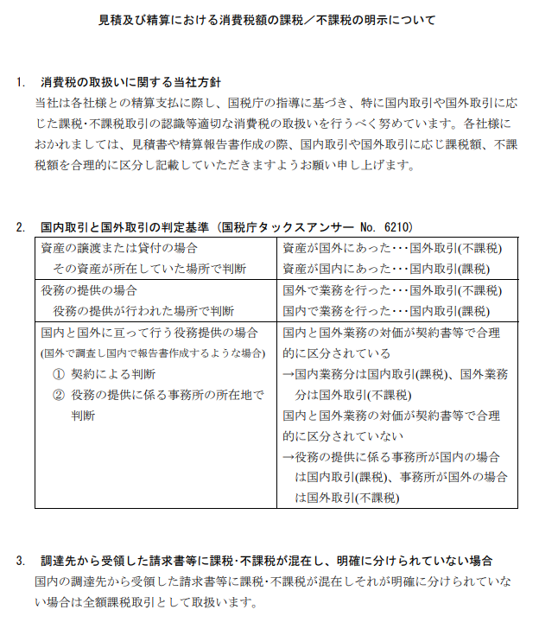

3
 | ●人件費単価
 | 経済産業省の「委託事業事務処理マニュアル」を参照し、健保等級単価、実績単価、コスト実績単価、
 | 受託単価のいずれかを選択の上、設定する。設定した人件費単価設定の根拠資料を見積に添付して
 | 提出すること。
 | 〇委託事業事務処理マニュアル(R3.1)
 | https://www.meti.go.jp/information_2/publicoffer/jimusyori_manual.html

 | ●共同提案者の見積内訳
 | 共同提案の場合、提案者の見積内訳の再委託費として共同提案者の不課税と課税分の合計額を記載
 | すること。
 | なお、提案時は審査のため、共同提案者の見積内訳と根拠資料（人件費、一般管理費率）も提出すること。
 | ◆提案時見積書
 | 見積表紙は提案者 提案者内訳 共同提案者内訳
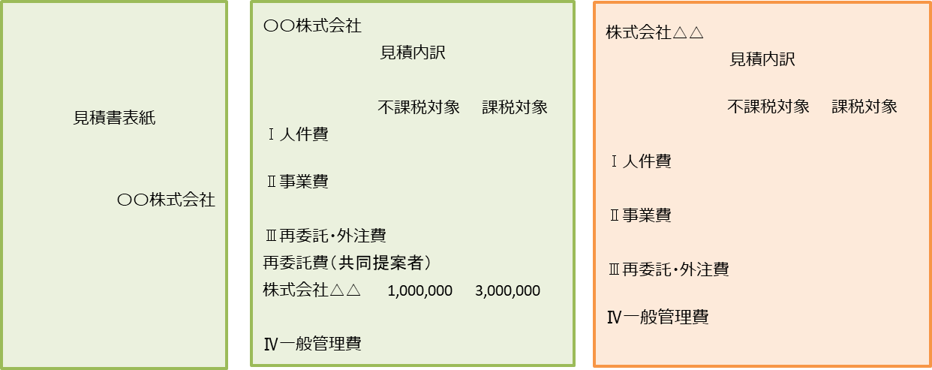

4
 | ●再委託・外注費の分けについて

 | ※精算有/無とは、
 | ◆精算「有」
 | 支払うべき金額の確定に関する条項などの精算条項がある契約
 | 再委託先から精算証憑類を受領し、検査、額の確定により支払いをする。
 | 事務局に額の確定を適正に行ったことを示す再委託先への確定通知書を提出する。
 | ◆精算「無」
 | 精算「有」以外の契約
 | 仕様書、見積書（選定理由書）、契約書、完了報告書、請求書、領収書等の提出でよい。

 | ●５０％を超える再委託費（共同提案者分も含む）
 | 契約金額に対する再委託費の額（外注費を含む。）の割合が５０％を超える場合には、
 | 提案書テンプレートの様式3 別添１の「再委託費率が５０％を超える理由書」を提出すること。

 | ●経費の流用
 | 区分間の流用額が１０％以内であれば、計画変更をしなくとも精算できるが、
 | 人件費と一般管理費は増やすことができない。ただし、区分間の流用額が１０％以内の場合、および
 | 区分内の流用額が１０％を超過する場合、計画変更は不要でも、事務局への事前相談が必要。

5
 | ●一般管理費率
 | 「【書式】一般管理費率算出表」に、計算の根拠（決算書の損益計算書等）を添付し提出すること。
 | 「委託事業事務処理マニュアル」に沿って一般管理費率を算出する。
 | 一般管理費＝（Ⅰ．人件費＋Ⅱ．事業費）＜Ⅲ．再委託・外注費を除く＞×一般管理費率
 | ※手法４ 受託単価を使用する場合、単価に一般管理費が含まれている場合は計上不可。
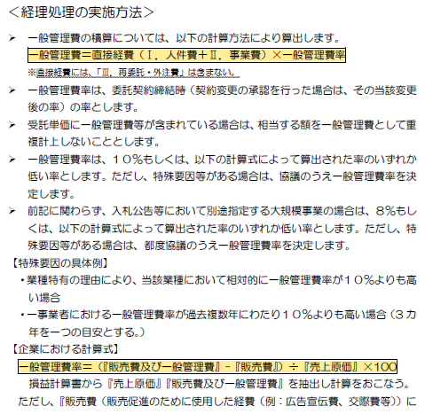
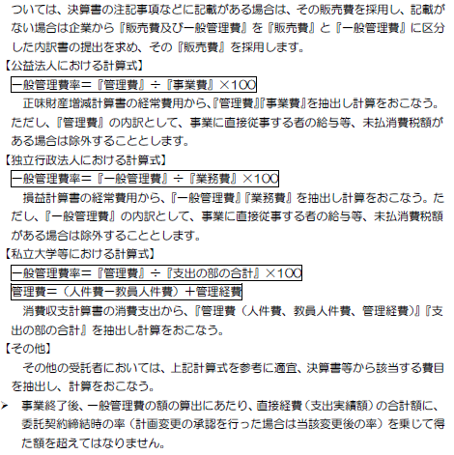

6
 | ●一般管理費率算出方法

（提案時）見積書表紙
見積書表紙：
共同提案者からの提出は求めない
 |  |  |  |  |  | 2024-04-22 |  | 2024-04-22 |  | ←※公募開始日以降

住所:
2行になる場合は住所1から入力
パシフィックコンサルタンツ株式会社 |  |  |  |  |  |  |  | 住所1
グローバルカンパニー 国際開発部 御中 |  |  |  |  |  |  |  | 住所2 | 東京都千代田区神田錦町三丁目22番地
 |  |  |  |  |  |  |  | 会社名 | パシフィックコンサルタンツ株式会社
氏名:
提案書テンプレート様式１に記載の 「提案者」と同じ
 |  |  |  |  |  |  |  | 氏名 | □□ □□
 |  |  |  |  | 東京都千代田区神田錦町三丁目22番地
印
社印:押印すること
 |  |  |  |  | パシフィックコンサルタンツ株式会社
 |  |  |  |  | □□ □□

見積書 |  |  |  |  |  |  |  | 提案FS案件名を入力
 |  |  |  |  |  |  |  | 〇〇〇〇
令和6年度「二国間クレジット取得等のためのインフラ整備調査事業（JCM実現可能性調査）」〇〇〇〇提案のため、下記の通りお見積り申し上げます。

見積金額 | 0 |  | 円 | （税込）

内訳 |  | 本体金額 |  |  | 消費税額 |  | 合計
消費税 対象外(不課税) |  | 0 |  |  | 0 |  | 0
消費税 10％対象 |  | 0 |  |  | 0 |  | 0
消費税 軽減 8％対象 |  | 0 |  |  | 0 |  | 0
合計 |  | 0 |  |  | 0 |  | 0

件名
令和6年度「二国間クレジット取得等のためのインフラ整備調査事業（JCM実現可能性調査）」（〇〇〇〇）

内訳は別添のとおり

（採択後）見積書表紙
見積書表紙：
共同提案者からの提出は求めない
住所:
2行になる場合は住所1から入力
 |  |  |  |  |  | 2024-07-01 |  | 2024-07-01 |  | ←※契約日以前の日付
 |  |  |  |  |  |  |  | ↓ | 提案時と異なる場合には修正
パシフィックコンサルタンツ株式会社 |  |  |  |  |  |  |  | 住所1
グローバルカンパニー 国際開発部 御中 |  |  |  |  |  |  |  | 住所2 | 東京都千代田区神田錦町三丁目22番地
氏名:
提案書テンプレート様式１に記載の 「提案者」と同じ
 |  |  |  |  |  |  |  | 会社名 | パシフィックコンサルタンツ株式会社
 |  |  |  |  |  |  |  | 氏名 | □□ □□
 |  |  |  |  | 東京都千代田区神田錦町三丁目22番地 |  |  | ↓
印
社印:押印すること
 |  |  |  |  | パシフィックコンサルタンツ株式会社
 |  |  |  |  | □□ □□
 |  |  |  |  |  |  |  | ↓↓提案FS案件名を入力↓↓

見積書

下記の通りお見積り申し上げます。

見積金額 | 0 |  | 円 | （税込）

内訳 |  | 本体金額 |  |  | 消費税額 |  | 合計
消費税 対象外(不課税) |  | 0 |  |  | 0 |  | 0
消費税 10％対象 |  | 0 |  |  | 0 |  | 0
消費税 軽減 8％対象 |  | 0 |  |  | 0 |  | 0
合計 |  | 0 |  |  | 0 |  | 0

件名 |  |  |  |  |  |  |  | 提案FS案件名を入力
令和6年度「二国間クレジット取得等のためのインフラ整備調査事業（JCM実現可能性調査）」（〇〇〇〇） |  |  |  |  |  |  |  | 〇〇〇〇

作業期間：委託契約締結日から令和7年2月7日
WBS Lv2：1173C525E0101

内訳は別添のとおり

【記載例】見積内訳
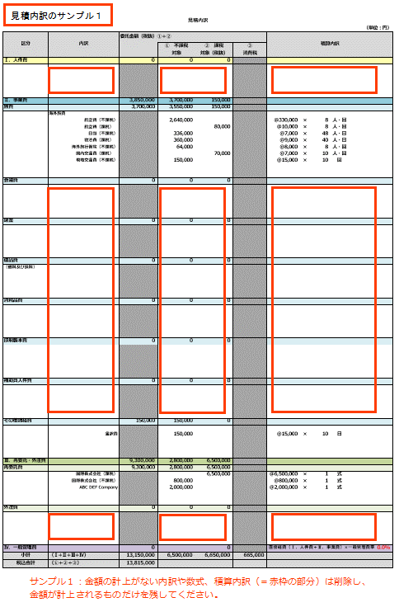
見積内訳
提案者： | 〇〇株式会社 |  |  |  |  |  |  |  |  |  |  | （単位：円）
区分 | 内訳 | 委託金額（税抜）①＋② |  |  |  | 積算内訳
 |  |  | ① 不課税 対象 | ② 課税 対象（税抜） | ③ 消費税
Ⅰ．人件費 |  | 4,250,000 | 1,750,000 | 2,500,000
 | 海外人件費
人件費単価の根拠資料を併せて提出すること。
 | 上級研究員 |  | 1,000,000 |  |  | @20,000 | × | 50.0 | 時間 |  |  |  | ※人件費単価の根拠資料を併せて提出
海外と国内で発生する人件費を分けて計上すること。
 | 主任研究員 |  | 500,000 |  |  | @10,000 | × | 50.0 | 時間
 | 研究員 |  | 250,000 |  |  | @5,000 | × | 50.0 | 時間
 |  |  |  |  |  |  | × |  | 時間
 |  |  |  |  |  |  | × |  | 時間
②は税抜金額
内訳は、費用に合わせて適宜変更すること。
旅費は必要な詳細を記載すること。
人件費単価根拠資料に記載されている役職または階級を記入すること。
 | 国内人件費
 | 上級研究員 |  |  | 1,000,000 |  | @20,000 | × | 50.0 | 時間
 | 主任研究員 |  |  | 1,000,000 |  | @10,000 | × | 100.0 | 時間
 | 研究員 |  |  | 500,000 |  | @5,000 | × | 100.0 | 時間
①不課税対象、②課税対象税抜、③消費税は別掲のため、単価に含まれている場合は除外して計上のこと。
 |  |  |  |  |  |  | × |  | 時間
 |  |  |  |  |  |  | × |  | 時間

②は税抜金額
Ⅱ．事業費 |  | 4,612,000 | 3,260,000 | 1,352,000
旅費 |  | 3,360,000 | 3,060,000 | 300,000
 | 海外旅費 |  |  |  |  |  |  |  |  |  |  |  | ※①不課税対象、②課税対象税抜、③消費税は別掲のため、単価に含まれている場合は除外して計上のこと。
 | 海外交通費（不課税） |  | 300,000 |  |  | @50,000 | × | 6 | 人・回
 | 国内交通費（課税） |  |  | 30,000 |  | @5,000 | × | 6 | 人・回
 | 航空賃（不課税） |  | 1,800,000 |  |  | @300,000 | × | 6 | 人・回
 | 航空賃（課税） |  |  | 120,000 |  | @20,000 | × | 6 | 人・回
 | 日当（不課税） |  | 300,000 |  |  | @50,000 | × | 6 | 人・回
 | 宿泊費（不課税） |  | 600,000 |  |  | @100,000 | × | 6 | 人・回
 | 海外旅行保険（不課税） |  | 60,000 |  |  | @10,000 | × | 6 | 人・回

 | 国内旅費 |  |  |  |  |  |  |  |  |  |  |  | ※各社の旅費規程に基づき記載すること
 | 国内出張旅費 |  |  | 150,000 |  | @50,000 | × | 3 | 人・回
各社の旅費規程に基づき記載すること
会議費 |  | 200,000 | 0 | 200,000
 | 会場借料（会議名） |  |  | 200,000 |  | @100,000 | × | 2 | 回
計上がない項目があれば行ごと削除すること。

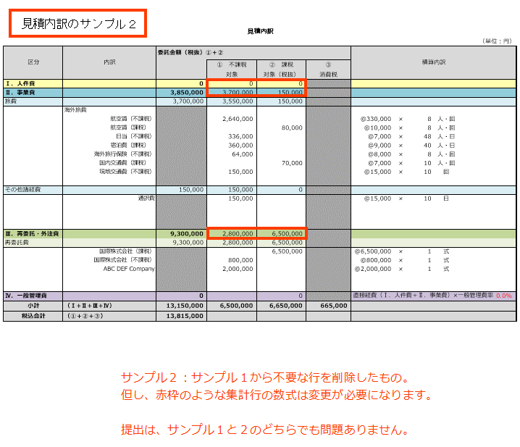
謝金 |  | 160,000 | 0 | 160,000
 | 委員謝金（○○委員会） |  |  | 100,000 |  | @10,000 | × | 2.0 | 時間 | × | 5 | 人
 | 講師謝金（講演内容） |  |  | 60,000 |  | @30,000 | × | 2 | 回

備品費 |  | 500,000 | 0 | 500,000
（借料及び損料） | 機器リース代（機器種別） |  |  | 500,000 |  | @100,000 | × | 5 | ヶ月

消耗品費 |  | 100,000 | 0 | 100,000
 | （消耗品名） |  |  | 100,000 |  | @10,000 | × | 10 | 個

印刷製本費 |  | 50,000 | 0 | 50,000
 | パンフレット印刷費 |  |  | 50,000 |  | @1,000 | × | 50 | 部

 |  |  |  |  |  |  |  |  |  |  |  |  |  | ※行の非表示も可能です

補助員人件費 |  | 32,000 | 0 | 32,000
 | （作業名） |  |  | 32,000 |  | @2,000 | × | 8 | 時間 | × | 2 | 人

その他諸経費 |  | 210,000 | 200,000 | 10,000
 | 通信運搬費（郵送料、運送費等） |  |  | 10,000 |  | @1,000 | × | 10 | 件
 | 通訳費 |  | 200,000 |  |  | @20,000 | × | 10 | 日
再委託費については、再委託先別に見積内訳と根拠資料を提出し、ここには不課税と課税対象別の税抜合計額を記載する。

Ⅲ．再委託・外注費 |  | 6,700,000 | 1,200,000 | 5,500,000
再委託費 |  | 6,200,000 | 1,200,000 | 5,000,000
 | ○○株式会社【共同提案者】 |  | 200,000 | 5,000,000
 | xxxx,Ltd. |  | 1,000,000 |  |  | @1,000,000 | × | 1 | 式
②は税抜金額
 |  |  |  |  |  |  |  |  |  |  |  |  | ※①不課税対象、②課税対象税抜、③消費税は別掲のため、単価に含まれている場合は除外して計上のこと。

一般管理費率はこちらに入力すること。10％ではない任意の率を計上する場合は、小数点第２位を切り捨てて率を設定する。
外注費 |  | 500,000 | 0 | 500,000
 | シンポジウム開催支援費（事業者名） |  |  | 500,000 |  | @500,000 | × | 1 | 式

小数点以下切り捨てとする。

Ⅳ．一般管理費 |  | 886,200 |  | 886,200 |  | 直接経費（Ⅰ．人件費＋Ⅱ．事業費）×一般管理費率 |  |  |  |  |  | 10.0%
小計 | （Ⅰ+Ⅱ+Ⅲ+Ⅳ） | 16,448,200 | 6,210,000 | 10,238,200 | 1,023,820
税込合計 | （①＋②＋③） | 17,472,020

一般管理費＝直接経費（Ⅰ．人件費＋Ⅱ．事業費）×一般管理費率 ※直接経費に、「Ⅲ．再委託・外注費」を含めない
受託単価に一般管理費が含まれる場合は、「受託単価適用のため計上しない」と記載する。

【記載例】一般管理費率算出表
一般管理費率算出表

 |  |  |  |  |  | ○○○○株式会社

該当する場合は再委託先分も提出する。

一般管理費 | × | 100
売上原価

必要な算式があれば記載する。

一般管理費の額を入力する。

損益計算書より算出 |  |  | 一般管理費率
175,000 | × | 100 | ＝ | 8.3333333333 | → | 8.3％
2,100,000
売上原価の額を入力する。
 |  |  |  |  | 小数点2位を切捨て

※算出された一般管理費率か10％のいずれか小さい方の数値を上限とするため
8.3％ ＜ 10.0％ → 一般管理費率 ＝ 8.3％

比較後、決定した率を記入する。
（注）損益計算書要旨等の資料を添付のこと

